상품제안서
ALIO 충전식 T-클린 차지 UVC 휴대용 칫솔살균기(국내생산) | 상품코드: F32360

 |  |  |  |  |  |  | 02-412-0044 | www.easy1.co.kr
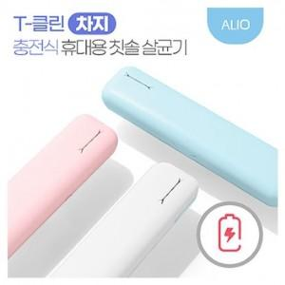

【상세/제작정보】

【인쇄/포장옵션】 | 풀칼라 / 포장지포장

【공급단가】 | 수량 | 100~ | 300~ | 500~ | 1,000~ | 3,000~
*VAT별도 | 단가 | 10,690원 | 10,510원 | 10,240원 | 10,060원 | 9,790원

【상품 URL】 | https://easy1.co.kr:443/src/goods_detail.php?gdno=32360

